pearse borquez
curso de perforacion y tronadura | Formulismo Pozos de produccion por el metodo produccion Pearse-Borquez

 | antecedentes

 | Diametro del pozo (pulg) | 12

 | densidad explosivo (t/m3) | 1.1
 | VOD expl (m/s) | 3947
 | Altura banco (metros) | 10
 | densidad roca (t/m3) | 2.7
 | RQD ( %) | 60
 | UCS (MPa) resistencia a la compresion | 150
 | Taco (metros) | 5.73 | metodogia de calculo de taco
 | SBR (B/E) | 1
 | Resistencia de las discontinuidades | alta

 | Parametros a determinar

 | UCS (psi) resistencia a la compresion | 1529.58 |  | Resistencia | Factor
 | Ts (psi) resistencia a la traccion estatica | 122.37 |  | discontinuidades | corrección JSF
 | Ts (psi) resistencia a la traccion dinamica | 122.37 |  | Alta | 1
 | Fcorrección JSF | 0.7 |  | media | 0.9
 | ERQD indice de calidad de roca equivalente | 42 |  | Baja | 0.8
 | Kv indice de volabilidad | 1 |  | Muy baja | 0.7
 | Pd (MPa) Potencia de detonacion | 4284
 | Pd (psi) Potencia de detonacion | 621343

 | Resultados

 | B (pies) | 21.7
 | S (pies) | 21.7
 | B (metros) | 6.61
B: burden en pies
D: diámetro del taladro (pulg)
P: presión de detonación de la carga explosiva (psi)
Std: resistencia a la tensión dinámica de la roca (psi)
 | S (metros) | 6.61
 | B (metros) | 7.00
 | S (metros) | 7.00
 | Pasadura | 2.1
 | Ton/pozo | 1323
 | Kg/pozo | 511
 | Factor de carga | 386

taco
curso de perforacion y tronadura

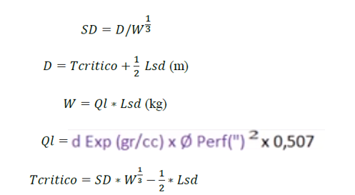
 | Dpozo | 0.3048 | m

 | Lsd | 3.048 | m

 | Ql | 96.4 | kg/m

 | W | 293.7 | Kg
 | SD | 1.2

 | Tcritico | 6.19 | m

